Referencias
TIPO DE BASE |  |  | MAETRIAL BASE |  | FORMAS DE PERFORACIÓN |  | ACTIVIDAD DE PASANTES |  |  | PASANTES COMUNES |  | PRODUCTOS Hilti |  |  |  |  |  | RENDIMIENTOS DE CINTA FS |  |  |  |  |  | RENDIMIENTOS DE MORTERO FS |  |  |  | ESTIMACIÓN DE AREA DE SELLO | JUNTAS STEELDECK
 |  |  |  |  |  |  |  |  |  |  |  |  |  |  |  |  |  |  | El rendimiento de las cintas están caculadas con base en las siguientes expresiones: |  |  |  |  |  | El rendimiento del mortero está caculado con base en las siguientes expresiones: |  |  |  | El volumen de llenado de la junta depende del tipo de perfil y de la separación con el murode apoyo.
 | Muro | W |  | Mamposteria (arcilla, concreto, etc) |  | Circular |  | Altamente Activo | AA |  | Ninguno (Blank) |  | CFS-WB | Lana mineral 122x61x10cm | 236993 | - | -
 | Muro-Muro | WW |  | Concreto (normal, ligero, etc) |  | Rectangular |  | Moderadamente activo | MA |  | Bandeja PC |  | CF-AS CJP | Espuma poliuretano | 2005479 | - | -
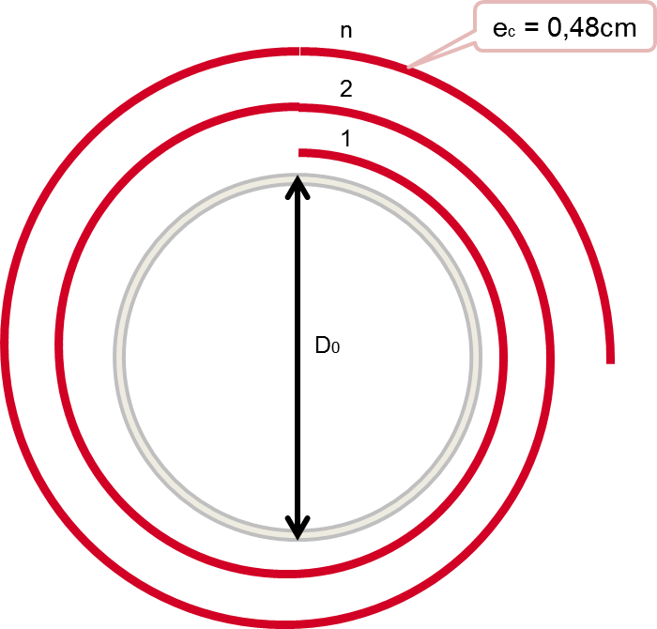
 | Piso | F |  | Drywall/Yeso |  | Irregular |  | Inactivo | IA |  | Blindobarra |  | FS-ONE Max | Sellador intumescente | 311387 | 259578 | -
 | Piso-Muro | FW |  | Madera/Vidrio/Otros |  | Junta delgada |  |  |  |  | Cable/Grupo de cables |  | CP 620 | Espuma intumescente | 338725 | - | - |  |  |  |  |  |  |  | Relación: | 3.0 : | 1 |  | Lámina colaborante de 2" |  |  | 0
 | Piso-Piso | FF |  |  |  | Junta steeldeck |  |  |  |  | Ducto circular |  | CP 618 | Sellante intumescente | 314721 | - | - |  |  |  |  |  |  |  |  |  |  |  | espesor de losa | concreto | seccion concreto | espesor junta | area de junta
 | Techo | C |  |  |  | Junta irregular |  |  |  |  | Ducto rectangular |  | CFS BL | Ladrillo intumescente | 2030020 | - | - |  |  |  |  |  |  |  |  | 13.6 kg | Peso mortero |  | mm | m3/m2 | m2/m | mm | cm2/m
 | Techo-Muro | HW |  |  |  | Junta perimetral |  |  |  |  | Tubería metal |  | CP 637 | Mortero cortafuego | 340645 | - | - |  |  |  |  |  |  |  |  | 4.5 kg | Peso agua |  | 100 | 0.072 | 0.072 | 0 | 285
 | Muro Cortina / fachada | CW |  |  |  |  |  |  |  |  | Tubería no metal |  | CFS-S SIL GG | Sellador elastomérico | 2076883 | 314270 | - |  |  |  |  |  |  |  |  | 18.1 kg | Peso total mezcla |  | 110 | 0.082 | 0.082 | 0 | 285
 |  |  |  |  |  |  |  |  |  |  | Tubería metal aislada |  | CFS-SP WB | Spray para juntas (rojo) | 430792 | - | - |  |  |  |  |  |  |  |  |  |  |  | 120 | 0.092 | 0.092 | 0 | 285
 |  |  |  |  |  |  |  |  |  |  | Tubería no metal aislada |  | CP 606 | Sellante acrilico flexible | 209637 | - | - |  |  |  |  |  |  |  | Determinación de densidad de mezcla |  |  |  | 130 | 0.102 | 0.102 | 0 | 285
 |  |  |  |  |  |  |  |  |  |  | Tubería hidro-llena |  | CP 678 | Pintura intumescente | 334892 | - | - |  |  |  |  |  |  |  |  |  |  |  | 140 | 0.112 | 0.112 | 0 | 285
 |  |  |  |  |  |  |  |  |  |  | Tubería hidro-parcial |  | CP 679 A | Pintura intumescente | 372097 | - | - |  |  |  |  |  |  |  | 900.0 kg/m3 |  | Densidad mortero |  | 150 | 0.122 | 0.122 | 0 | 285
 |  |  |  |  |  |  |  |  |  |  | Caja (interruptor u otros) |  | CP 648E 1" | Cinta intumescente | 304308 | - | - |  |  |  |  |  |  |  | 1000.0 kg/m3 |  | Densidad agua |  | 160 |  |  | 0
 |  |  |  |  |  |  |  |  |  |  | Componente mecanico |  | CP 648E 1-¾" | Cinta intumescente | 304309 | - | - |  |  |  |  |  |  |  | 925.0 kg/m3 |  | Densidad promedio |  |  |  |  |  | 285
 |  |  |  |  |  |  |  |  |  |  | Otro |  | CP 643-110/4" | Collarín cortafuego | 304329 | - | - |  |  |  |  |  |  |  |  |  | (promedio ponderado en peso)
 |  |  |  |  |  |  |  |  |  |  |  |  | CP 643-160/6" | Collarín cortafuego | 304331 | - | - |  |  |  |  |  |  |  |  |  |  |  | Lámina colaborante de 3" |  |  | 0
 |  |  |  |  |  |  |  |  |  |  |  |  |  |  |  |  |  |  |  |  |  |  |  |  | Determinación del volumen colocado |  |  |  | espesor de losa | concreto | seccion concreto | espesor junta | area de junta
 |  |  |  |  |  |  |  |  |  |  |  |  | Foil/Cartucho |  |  |  |  |  |  |  |  |  |  |  |  |  |  |  | mm | m3/m2 | m2/m | mm | cm2/m
 |  |  |  |  |  |  |  |  |  |  |  |  | Caneca |  |  |  |  |  |  |  |  |  |  |  | 18.1 kg |  | Peso de mezcla |  | 120 |  |  | 0
 |  |  |  |  |  |  |  |  |  |  |  |  |  |  |  |  |  |  |  |  |  |  |  |  | 925.0 kg/m3 |  | Densidad de mezcla |  | 130 | 0.091 | 0.091 | 0 | 390
 |  |  |  |  |  |  |  |  |  |  |  |  |  |  |  |  |  |  | A1 = | 0 |  |  |  |  | 0.0196 m3 |  | Volumen de mezcla |  | 140 | 0.101 | 0.101 | 0 | 395
 |  |  |  |  |  |  |  |  |  |  |  |  |  |  |  |  |  |  | An = | n – 1 |  |  |  |  |  |  |  |  | 150 | 0.111 | 0.111 | 0 | 395
 |  |  |  |  |  |  |  |  |  |  |  |  |  |  |  |  |  |  |  |  |  |  |  |  | Según este resultado, 1 bulto de mortero, mezclado con agua en la relación indicada, tiene un volumen de: |  |  |  | 160 | 0.120 | 0.120 | 0 | 400
 |  |  |  |  |  |  |  |  |  |  |  |  |  |  |  |  |  |  | Ejemplo de cálculo |  |  |  |  |  |  |  |  |  | 165 | 0.130 | 0.130 | 0 | 350
 |  |  |  |  |  |  |  |  |  |  |  |  |  |  |  |  |  |  |  |  |  |  |  |  |  |  |  |  | 180 | 0.140 | 0.140 | 0 | 400
 |  |  |  |  |  |  |  |  |  |  |  |  |  |  |  |  |  |  | capas | D0 | Sopt | Sapx | error |  |  |  |  |  | 185 | 0.150 | 0.150 | 0 | 350
 |  |  |  |  |  |  |  |  |  |  |  |  |  |  |  |  |  |  | # | cm | cm | cm | % |  | Volumen Colocado | 19603.6 cm3 |  |  | 190 | 0.160 | 0.160 | 0 | 300
 |  |  |  |  |  |  |  |  |  |  |  |  |  |  |  |  |  |  | 1 | 10.16 | 31.9 | 31.9 | 0% |  |  |  |  |  | 205 | 0.170 | 0.170 | 0 | 350
 |  |  |  |  |  |  |  |  |  |  |  |  |  |  |  |  |  |  | 2 | 10.16 | 66.9 | 63.8 | 5% |  |  |  |  |  |  |  |  |  | 370
 |  |  |  |  |  |  |  |  |  |  |  |  |  |  |  |  |  |  | 3 | 10.16 | 104.8 | 95.8 | 9%
 |  |  |  |  |  |  |  |  |  |  |  |  |  |  |  |  |  |  | 4 | 10.16 | 145.8 | 127.7 | 12%
 |  |  |  |  |  |  |  |  |  |  |  |  |  |  |  |  |  |  | 5 | 10.16 | 189.8 | 159.6 | 16%
 |  |  |  |  |  |  |  |  |  |  |  |  |  |  |  |  |  |  | 6 | 10.16 | 236.8 | 191.5 | 19% |  |  |  |  |  | CONSUMO CONCRETO
 |  |  |  |  |  |  |  |  |  |  |  |  |  |  |  |  |  |  | 7 | 10.16 | 286.8 | 223.4 | 22% |  |  |  |  |  |  | COLMENA | ACESCO |  | OSTRILLION
 |  |  |  |  |  |  |  |  |  |  |  |  |  |  |  |  |  |  | 8 | 10.16 | 339.8 | 255.3 | 25% |  |  |  |  |  | m3/m2
 |  |  |  |  |  |  |  |  |  |  |  |  |  |  |  |  |  |  | 9 | 10.16 | 395.8 | 287.3 | 27%
 |  |  |  |  |  |  |  |  |  |  |  |  |  |  |  |  |  |  | 10 | 10.16 | 454.9 | 319.2 | 30% |  |  |  |  |  |  | 2" | 2" | 3" | 3"
 |  |  |  |  |  |  |  |  |  |  |  |  |  |  |  |  |  |  |  |  |  |  |  |  |  |  |  |  | 100 | 0.071 | 0.072
 |  |  |  |  |  |  |  |  |  |  |  |  |  |  |  |  |  |  |  |  |  |  |  |  |  |  |  |  | 110 | 0.081 | 0.082
 |  |  |  |  |  |  |  |  |  |  |  |  |  |  |  |  |  |  |  |  |  |  |  |  |  |  |  |  | 120 | 0.091 | 0.092
 |  |  |  |  |  |  |  |  |  |  |  |  |  |  |  |  |  |  |  |  |  |  |  |  |  |  |  |  | 130 | 0.101 | 0.102 | 0.091
 |  |  |  |  |  |  |  |  |  |  |  |  |  |  |  |  |  |  |  |  |  |  |  |  |  |  |  |  | 140 | 0.111 | 0.112 | 0.101 | 0.1
 |  |  |  |  |  |  |  |  |  |  |  |  |  |  |  |  |  |  |  |  |  |  |  |  |  |  |  |  | 150 | 0.121 | 0.122 | 0.111 | 0.11
 |  |  |  |  |  |  |  |  |  |  |  |  |  |  |  |  |  |  |  |  |  |  |  |  |  |  |  |  | 160 |  |  |  | 0.12
 |  |  |  |  |  |  |  |  |  |  |  |  |  |  |  |  |  |  |  |  |  |  |  |  |  |  |  |  | 165 |  |  |  | 0.13
 |  |  |  |  |  |  |  |  |  |  |  |  |  |  |  |  |  |  |  |  |  |  |  |  |  |  |  |  | 180 |  |  |  | 0.14
 |  |  |  |  |  |  |  |  |  |  |  |  |  |  |  |  |  |  |  |  |  |  |  |  |  |  |  |  | 185 |  |  |  | 0.15
 |  |  |  |  |  |  |  |  |  |  |  |  |  |  |  |  |  |  |  |  |  |  |  |  |  |  |  |  | 190 |  |  |  | 0.16
 |  |  |  |  |  |  |  |  |  |  |  |  |  |  |  |  |  |  |  |  |  |  |  |  |  |  |  |  | 205 |  |  |  | 0.17

